Sheet1
无
采集网站 | 前程无忧
网址 | http://www.51job.com/
需求说明： | 关键词 城市
 | 输出xx（输入内容）
 | 输出字段（按顺序排列）
输入截图 （把输入部分标红） | 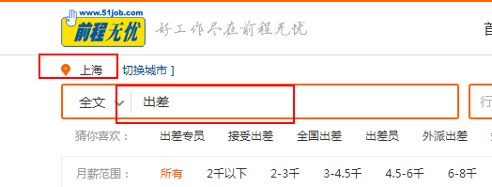
输出截图 （把输出部分标红） | 